Tabla 2025-1
 |  | 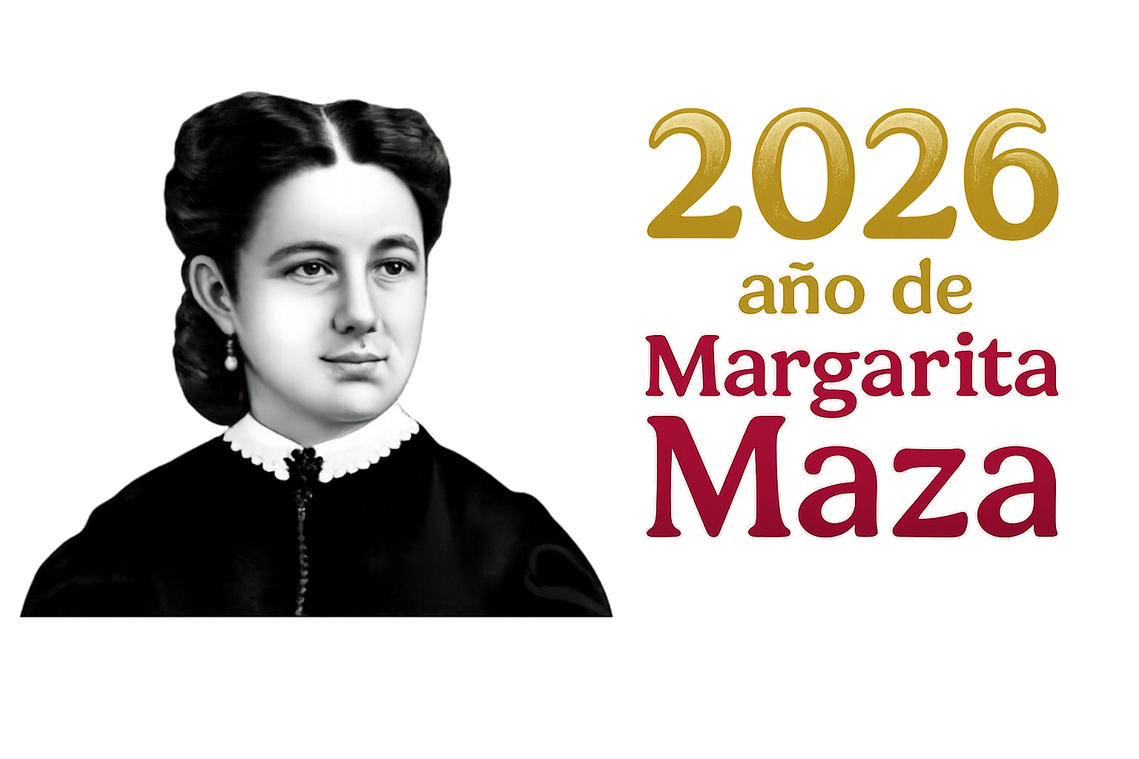

Trámites de Cartillas del Ejercicio 2026

MES | TOTAL
ENERO | 311
FEBRERO | 236
MARZO | 124
PRIMER TRIMESTRE | 671

Trámites de Constancias de Identidad del Ejercicio 2026
MES | TOTAL
ENERO | 16
FEBRERO | 29
MARZO | 31
PRIMER TRIMESTRE | 76

Trámites de Certificados de Residencia del Ejercicio 2026
MES | TOTAL
ENERO | 23
FEBRERO | 39
MARZO | 31
PRIMER TRIMESTRE | 93

